Hinweise
Das Programm dient dazu, Schüler und Lehrer auf die neue Prüfungsordnung an der beruflichen Oberschule ab dem Schuljahr 2018/19 vorzubereiten und eigene Situationen, insbesondere den eigenen Streichvorschlag zu erstellen.
In den Arbeitsblättern sind bereits Noten eingetragen und einige Noten durch ein nebengestelltes x gestrichen. Es können damit verschiedene Strategien beim Streichen von Noten durchgespielt werden. Zudem können dann Noten für die schriftlichen Prüfungen eingetragen werden und die Auswirkungen eventueller mündlicher Prüfungen simuliert werden.
In den Arbeitsblättern können von den Schülern die eigenen Noten eingetragen werden. In der Woche vor den Prüfungen erhalten die Schüler die letzten Halbjahresergebnisse (HJE) und einen Streichvorschlag von der Schule. Dieser kann mit dem Programm analysiert und mögliche Änderungen vom Schüler bei der offiziellen Notenbekanntgabe erklärt werden.
Hinweis: Beim Start des Programms müssen Makros aktiviert werden.
Neuerungen:
Version 23.01.19:
1. In Prüfungsfächern wird die Gesamtnote erst eingetragen,
wenn auch eine schriftliche Prüfung vorliegt.
2. Sollten in Nichtprüfungsfächern mehr als zwei Gesamtergebnisse
schlechter als 4 Punkte sein, so wird die Meldung
Zur Prüfung nicht zugelassen
ausgegeben.
Version 08.02.19:
Ist die Gesamtnote <1, so wird sie auf 0 abgerundet.
Version 04.11.19:
Für die 13. Klasse wurden drei neue Blätter hinzugefügt:
FOS 13-Normalfall (2. Fremdsprache über WPF in der 13. JGS)
FOS 13-Franz.fortgeführt (2. Fremdsprache über WPF in der 12. JGS)
FOS 13-Ergänzungspr. (wenn 2. Fremdsprache über Ergänzungsprüfung)
Version 11.11.19:
Es wird überprüft, ob mehr als 3 mdl. Prüfungen eingetragen sind.
Version 07.02.20: Anzeige, wenn Ergänzungsprüfungsnoten unvollständig sind
Layout und Rechtschreibung optimiert
Version 07.02.20

FOBOSO §35
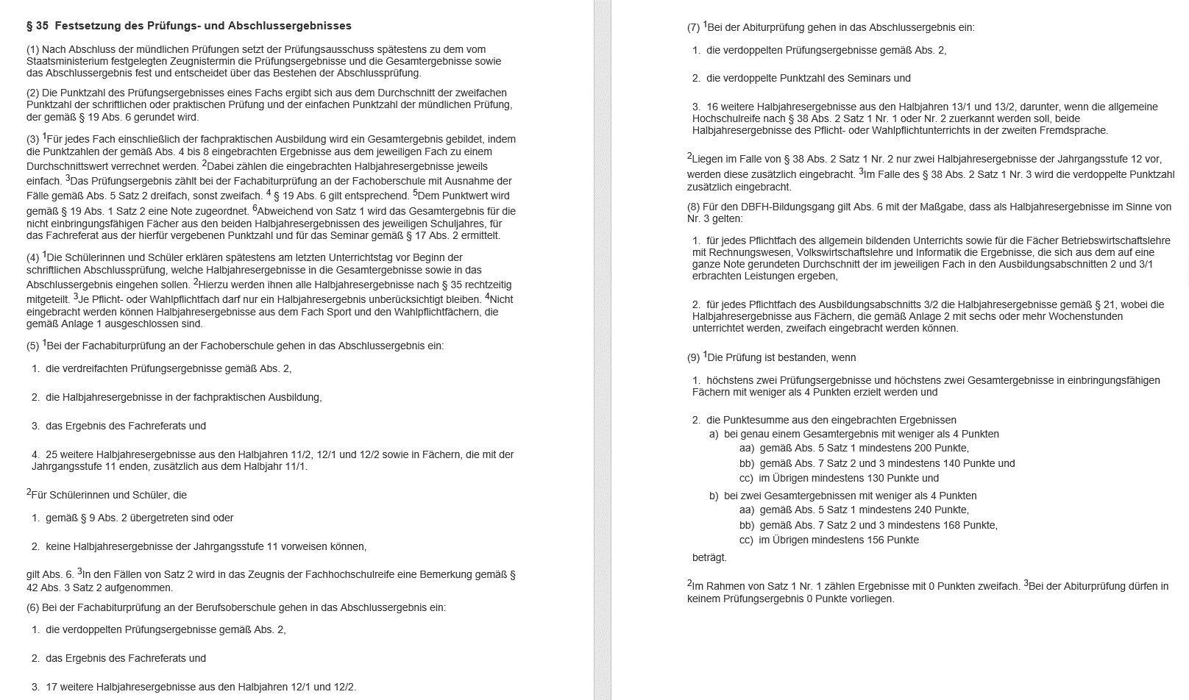

FOBOSO Anlagen
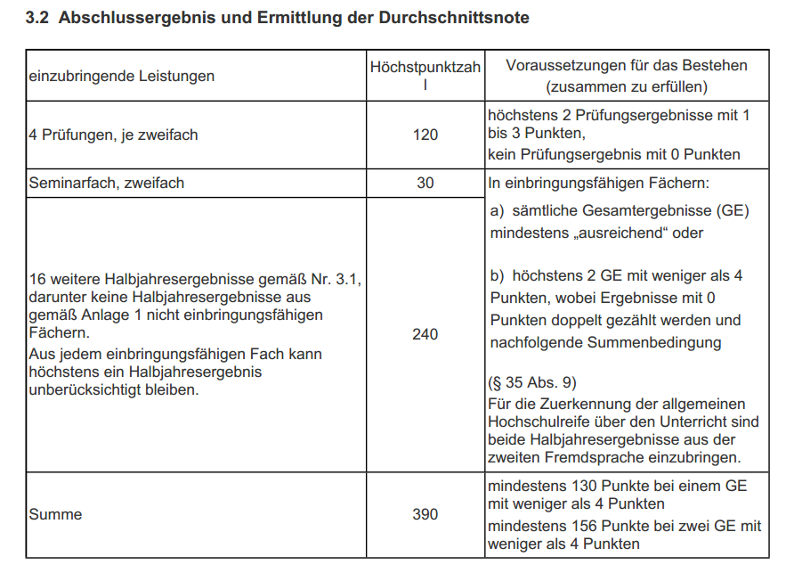
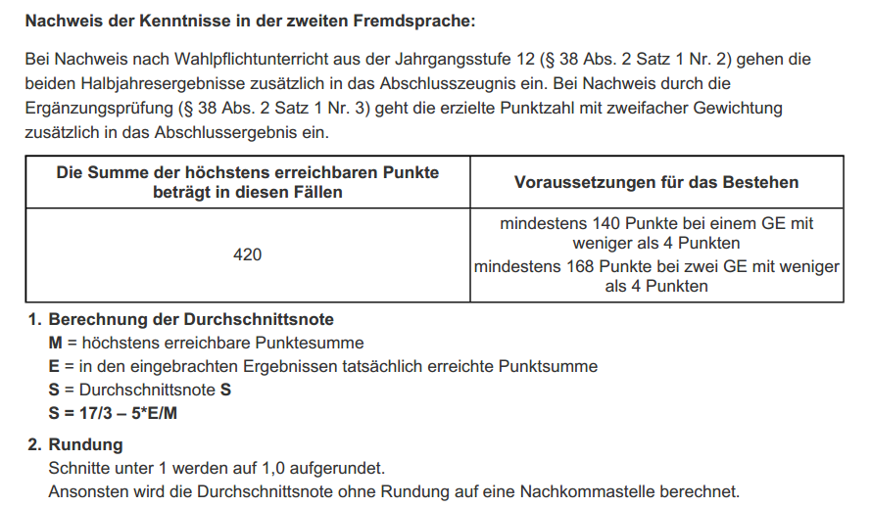
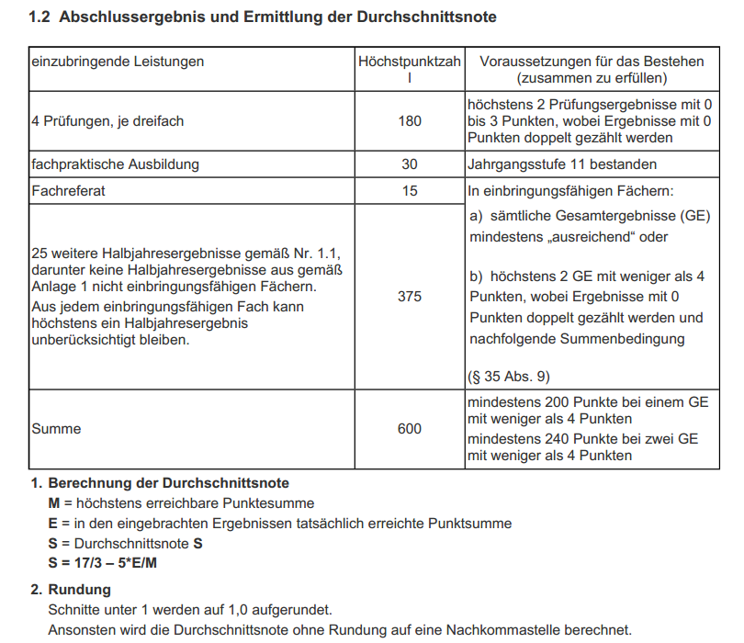
FOS 12
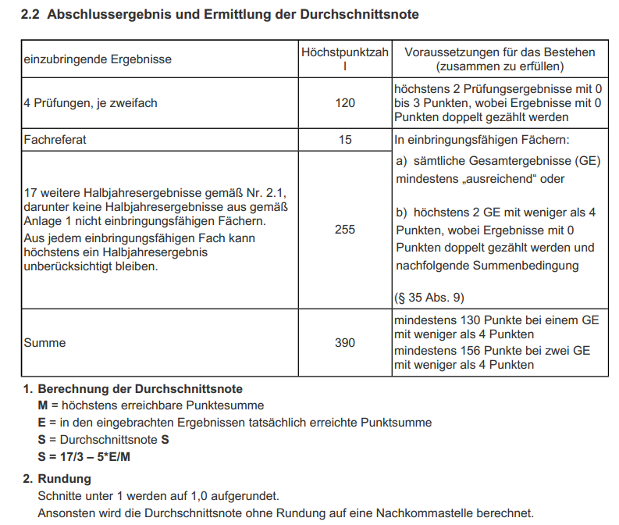
BOS 12

FOS/BOS 13

